CF1
Catalogo de Referencia

FORMATO DE PRODUCCIÓN DE RECURSOS
No | Tema | PAG | Tipo de recurso | Título de del recurso | GUIÓN TÉCNICO | REFERENTES AUDIOVISUALES | ANEXO
1 | 1. Idea | 2-4 | 9. Video animado | Idea | Realizar la narración en off del contenido e irlo animando con las imágenes que se van indicando. Colocar subtítulos para incluir esta parte audiovisual. | 1.1 Idea: https://www.shutterstock.com/es/image-photo/paper-light-bulb-on-white-background-780052864 1.1 Relación con la construcción de guiones y aplicación en el contexto dramático: https://www.shutterstock.com/es/image-photo/many-concepts-can-give-great-idea-246304198 1.2 Tipos de idea: https://www.shutterstock.com/es/image-vector/brain-icon-head-multiple-light-bulb-1100532497
2 | 2.2 Contexto dramático | 5 | 1. Infografía | Factores del contexto dramático | Hacer una infografía con los 4 factores que se mencionan. | 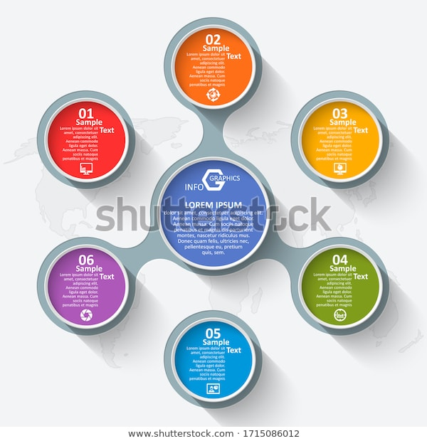 https://www.shutterstock.com/es/image-vector/vector-abstract-3d-paper-infographic-elements-1715086012 | Iconos: Geográfico: https://www.shutterstock.com/es/image-vector/earth-icon-vector-globe-flat-cartoon-1559169425 Temporal: https://www.shutterstock.com/es/image-vector/analog-clock-flat-vector-icon-symbol-1451738555 Ideológico: https://www.shutterstock.com/es/image-vector/ideological-brain-stock-vector-illustration-1647479959 Piscológico: https://www.shutterstock.com/es/image-vector/concept-colorful-face-puzzles-questions-doubts-161921435
3 | 3.2 Metodología | 8 | 4. Gráfico interactivo | Fuentes de información inmediatas | De la imagen resaltar 4 iconos que al hacer clic muestren lo que dice cada fuente de información (Memoria - Imaginación - Hechos - Referentes). |  | https://www.shutterstock.com/es/image-vector/reading-vector-illustration-flat-tiny-expand-1514958974
4 | Actividad didáctica |  | Actividad de falso y verdadero. | Actividad didáctica | Se dan 5 afirmaciones que contienen los temas vistos en componente. El aprendiz deberá elegir si cada una de ellas es verdadera o falsa. Cuando la respuesta sea correcta, la pantalla se tornará verde; cuando la respuesta sea incorrecta, la pantalla se volverá roja. En ambos casos, luego de responder, aparecerá el texto que indica la respuesta correcta y una breve explicación de la misma. |  | Anexo / Actividad didáctica
5 | 1. Idea | 4 | 6. Actividad interactiva | Ruleta de ideas | El objetivo es ayudar al aprendiz a generar ideas para guiones de ficción. Al girar la ruleta el aprendiz obtendrá 2 resultados, en un nivel aparecerá un personaje y en el otro nivel un lugar o escenario. Con estos insumos el aprendiz debe crear una situación en la que se desarrolle un hecho que podrá convertirse en su historia para el guion de ficción. La ruleta debe tener dos niveles y un indicador de selección. En el nivel interno aparecerán personajes y el exterior aparecerán lugares o escenarios. Con un clic el aprendiz activa la ruleta, la cual girará a gran velocidad hasta detenerse en el indicador de selección, que le indicará al azar un personaje y un lugar o escenario. Es necesario cerciorarse que la ruleta no caiga en medio de 2 opciones de personaje y/o escenario. Si se puede crear una caja para que el aprendiz escriba, perfecto, sino simplemente se deja para que él la cree en papel o mentalmente. | 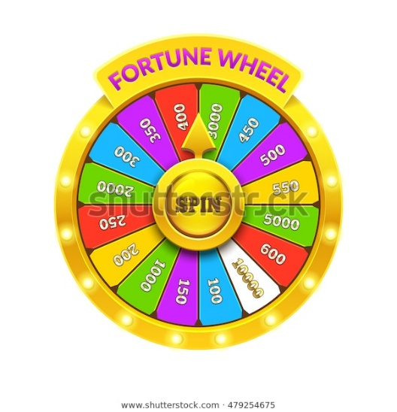 https://www.shutterstock.com/es/image-vector/gold-fortune-wheel-illustration-eps10-vector-479254675 | Anexo / Actividad didáctica

